المؤشرات الكلية

سوق العراق للاوراق المالية
جلسة الاربعاء 2025/12/3 |  |  |  | تقرير أسعار الأسهم المتداولة واخبار الشركات
الجلسة (217)
الاسهم المتداولة المدرجة و OTC |  |  | 669,611,322 |  |  | قيمة الأسهم المتداولة المدرجة و OTC |  | 2,511,633,985 |  |  | صفقات الشركات المدرجة وOTC | 887
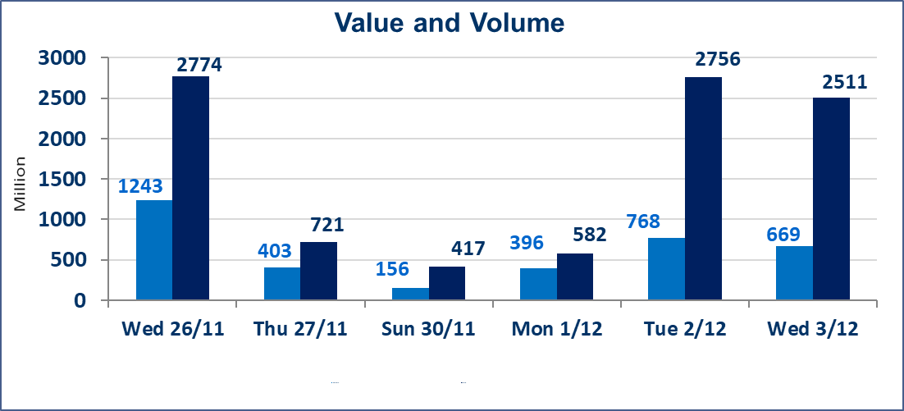
المؤشر60 ISX اليوم | 956.55 |  | نقطة |  |  | المؤشر15 ISX اليوم | 1189.23 | نقطة
المؤشر 60 ISX السابق | 962.91 |  | نقطة |  |  | المؤشر 15 ISX السابق | 1186.06 | نقطة
نسبة التغير | -0.66 |  | % |  |  | نسبة التغير | 0.27 | %
عدد النقاط | -6.36 |  | نقطة |  |  | عدد النقاط | 3.17 | نقطة

الشركات المدرجة | 104 | OTC | 14 | 118 |  | الشركات غير المتداولة المدرجة | 37 | OTC | 10 | 47
الشركات المتداولة | 53 | OTC | 2 | 55 |  | الشركات المرتفعة |  |  | 11
شركات الهيئة العامة |  |  |  | 4 |  | الشركات المنخفضة |  |  | 23
الموقوفة بقرار من هيأة الأوراق المالية |  |  |  | 10
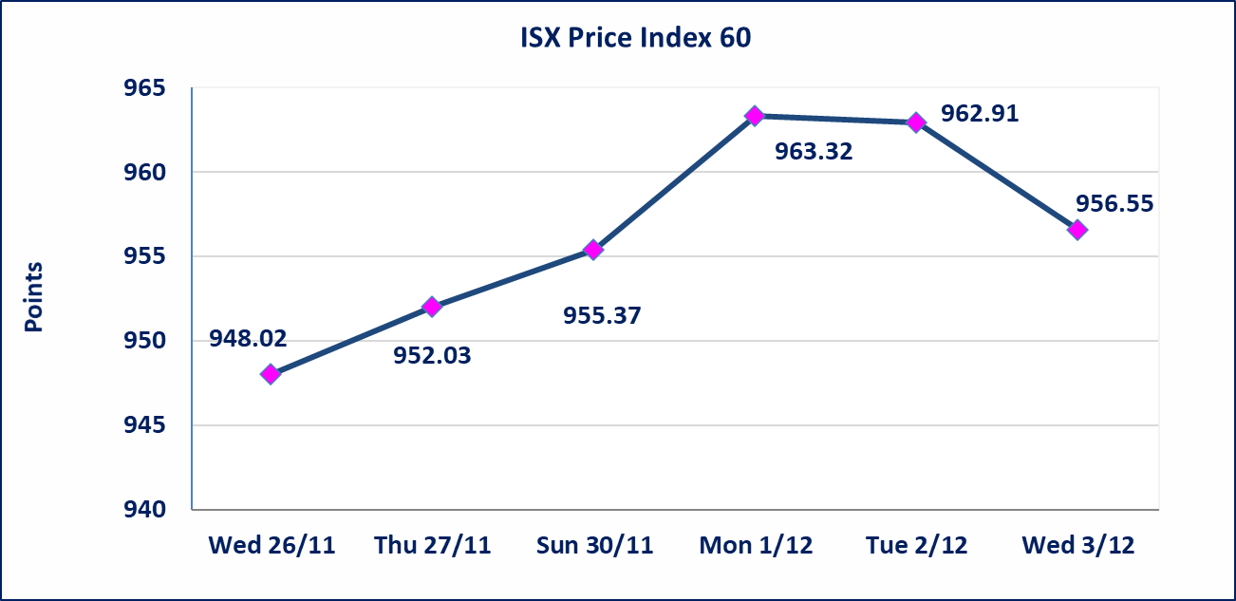

الاوامر الخاصة | نفذت شركة الرافدين للوساطة أمر متقابل مقصود على أسهم شركة بغداد للمشروبات الغازية بعدد أسهم (360,000,000) سهم بقيمة (1,944,000,000) دينار ، في زمن الجلسة الاضافي (بعد الساعة 1 ظهراً) وفقاً لاجراءات تنفيذ الصفقات الكبيرة.
ايلاف للتامين (NELF) | تم البدء بعمليات ايداع شهادات اسهم المساهمين لشركة ايلاف للتامين إعتباراً من جلسة الاربعاء 2025/12/3 وسيتم اطلاق التداول إعتباراً من جلسة الاربعاء 2025/12/24 بعد ايداع 5% من رأس المال او بعد مرور (21) يوم من تاريخ بدء الايداع في منصة الشركات غير المدرجة ISX-OTC.
مدينة العاب الكرخ السياحية | استنادا الى كتاب هيأة الاوراق المالية المرقم 434/2 في 2025/11/27 وقرار الهيئة العامة لشركة مدينة العاب الكرخ السياحية المنعقد في 2025/9/30 زيادة راس المال الشركة حسب المادة (55/رابعا) من قانون الشركات تحديد سعر السهم الواحد (5.500) دينار
سندات بناء الاصدارية الثانية فئة مليون | تم ايقاف التداول على سندات بناء الاصدارية الثانية فئة (1,000,000) دينار اعتبارا من جلسة 2025/12/2 لكون تاريخ اطفاء الفئة 2025/12/16.
كوردستان للتامين (NKUI) | تم البدء بعمليات ايداع شهادات اسهم المساهمين لشركة كوردستان الدولي للتامين إعتباراً من جلسة الاحد 2025/11/23 وسيتم اطلاق التداول إعتباراً من جلسة الاحد 2025/12/14 بعد ايداع 5% من رأس المال او بعد مرور (21) يوم من تاريخ بدء الايداع في منصة الشركات غير المدرجة ISX-OTC.
الحد الأعلى والادنى للتغير في السعر | نسبة التغير في المنصة النظامية (15%)، نسبة التغير في المنصة الثانية (20%)، نسبة التغير في المنصة الثالثة (5%) إرتفاعاً وإنخفاضاً من سعر الاغلاق السابق.
Web site : www.isx-iq.net E-mail : info-isx@isx-iq.net |  |  |  |  | 07834000034 - 07711211522 : ص . ب :3607 العلوية الهاتف |  |  |  |  |  | بغداد /الكرادة/ قرب المسرح الوطني /مجاور مصرف الخليج التجاري

نسبة التغير
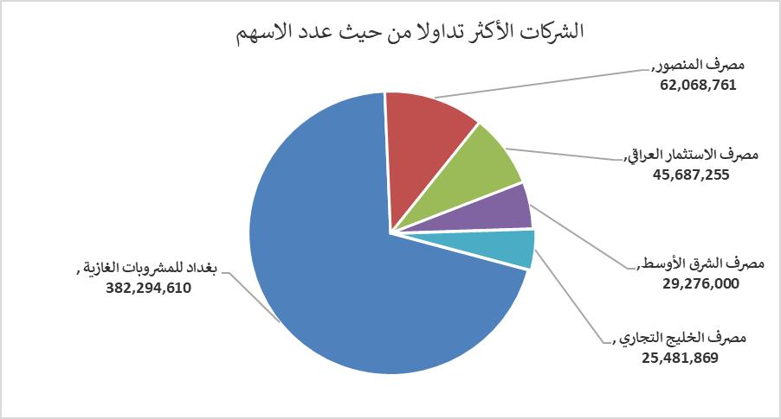
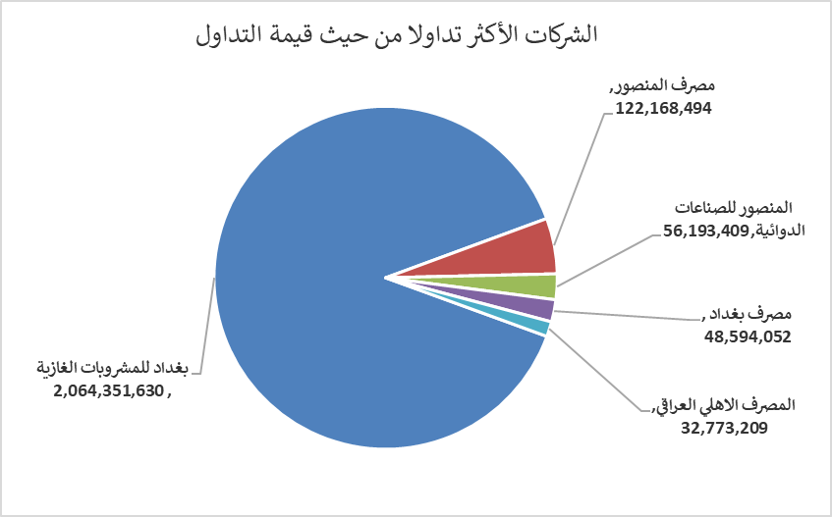
الشركات الأكثر ارتفاعاً وانخفاضاً

نسبة التغير لاسعار الاغلاق الاكثر ارتفاعاً |  |  |  | نسبة التغير لاسعار الاغلاق الاكثر انخفاضاً
اسم الشركة | اغلاق | التغير(%) | الاسهم المتداولة | اسم الشركة | اغلاق | التغير (%) | الاسهم المتداولة
العراقية لانتاج وتسويق اللحوم | 5.000 | 9.89 | 14,015 | مصرف الانصاري | 0.170 | -19.05 | 2,000,000
مصرف الموصل | 0.150 | 7.14 | 1,065,035 | مصرف القابض الاسلامي | 0.110 | -15.38 | 2,000,000
العراقية لصناعات الكارتون | 2.220 | 5.21 | 808,561 | المدينة السياحية لسد الموصل | 15.300 | -15.00 | 30,110
بابل للإنتاج الحيواني والنباتي | 12.500 | 4.17 | 232,886 | مصرف الشرق الأوسط | 0.060 | -14.29 | 29,276,000
نقل المنتجات النفطية | 1.970 | 3.68 | 46,308 | العراقية للاعمال الهندسية | 4.200 | -13.04 | 84,500

الشركات الاكثر نشاطا حسب الاسهم المتداولة (حجم التداول) |  |  |  | الشركات الاكثر نشاطا حسب القيمة المتداولة
اسم الشركة | اغلاق | التغير(%) | الاسهم المتداولة | اسم الشركة | اغلاق | التغير (%) | القيمة المتداولة
بغداد للمشروبات الغازية | 5.400 | -0.92 | 382,294,610 | بغداد للمشروبات الغازية | 5.400 | -0.92 | 2,064,351,630
مصرف المنصور | 1.970 | -0.51 | 62,068,761 | مصرف المنصور | 1.970 | -0.51 | 122,168,494
مصرف الاستثمار العراقي | 0.210 | -4.55 | 45,687,255 | المنصور للصناعات الدوائية | 2.260 | -4.24 | 56,193,409
مصرف الشرق الأوسط | 0.060 | -14.29 | 29,276,000 | مصرف بغداد | 3.400 | -0.58 | 48,594,052
مصرف الخليج التجاري | 0.290 | 0.00 | 25,481,869 | المصرف الاهلي العراقي | 4.690 | 0.21 | 32,773,209

